標準
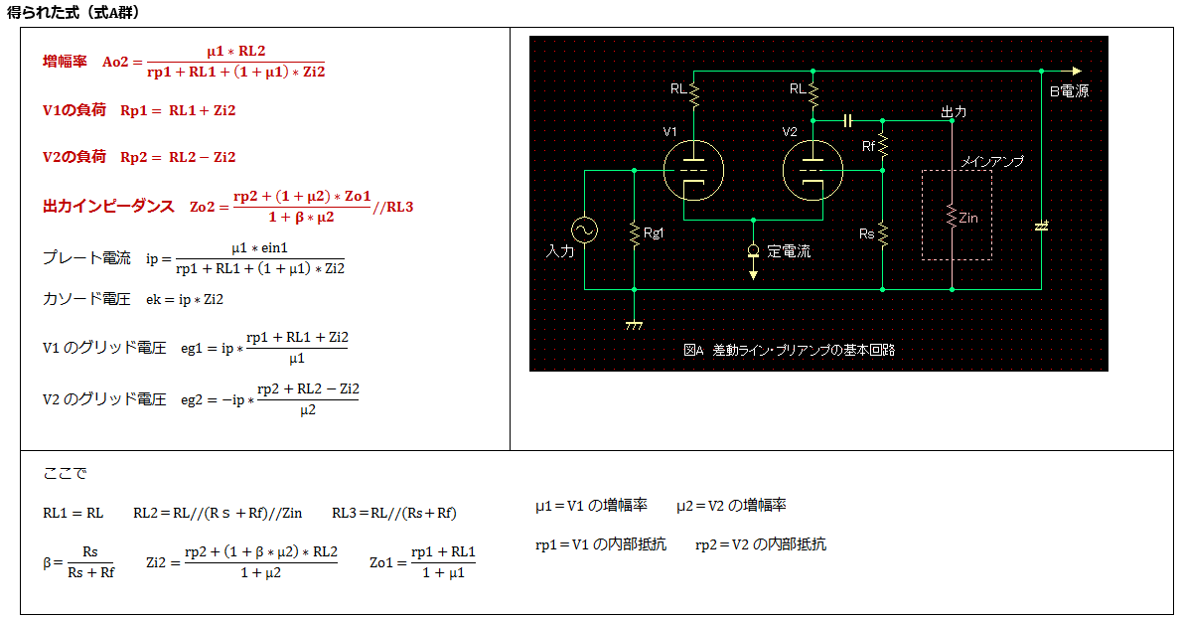
要素 | 記号 | 単位
V1 | － | － | 12AU7
V2 | － | － | 12AU7
V1の増幅率 | μ1 | 倍 | 17
V1の内部抵抗 | rp1 | KΩ | 10.3
V2の増幅率 | μ2 | 倍 | 17
V2の内部抵抗 | rp2 | KΩ | 10.3
プレート抵抗 | RL | KΩ | 20
負帰還抵抗 | Rf | KΩ | 100
負帰還抵抗 | Rs | KΩ | 56
ﾒｲﾝｱﾝﾌﾟの入力抵抗 | Zin | KΩ | 50
入力電圧 | ein | V | 1

負帰還率 | β | 倍 | 0.3590
図定義参照 | RL1 | KΩ | 20.00
図定義参照 | RL2 | KΩ | 13.09
図定義参照 | RL3 | KΩ | 17.73
図定義参照 | Zi2 | KΩ | 5.714
図定義参照 | Zo1 | KΩ | 1.649

増幅率 | Ao2 | 倍 | 1.681
出力インピーダンス | Zo2 | KΩ | 4.259
V1の負荷 | Rp1 | KΩ | 25.71
V2の負荷 | Rp2 | KΩ | 7.373
プレート電流 | ip | mA | 0.1284
カソード電圧 | ek | V | 0.7338
V1の負荷グリッド電圧 | eg1 | V | 0.2662
V2の負荷グリッド電圧 | eg2 | V | -0.1305

